敷设系数
敷设在自由空气中单芯电缆回路或多回路成束敷设降低系数
敷设方式 | 是否接触 | 图示 | 托盘或梯架数 | 每个托盘或梯架内三相回路数：1 | 每个托盘或梯架内三相回路数：2 | 每个托盘或梯架内三相回路数：3 | 载流量系数适用于以下排列
水平安装的有孔托盘 | 相互接触 | 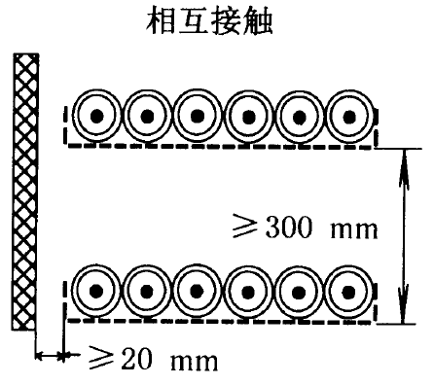 | 1 | 0.98 | 0.91 | 0.87 | 水平排列三根电缆
水平安装的有孔托盘 | 相互接触 |  | 2 | 0.96 | 0.87 | 0.81 | 水平排列三根电缆
水平安装的有孔托盘 | 相互接触 |  | 3 | 0.95 | 0.85 | 0.78 | 水平排列三根电缆
垂直安装的有孔托盘 | 相互接触 |  | 1 | 0.96 | 0.86 | / | 垂直排列的三根电缆
垂直安装的有孔托盘 | 相互接触 |  | 2 | 0.95 | 0.84 | / | 垂直排列的三根电缆
梯架和线夹等 | 相互接触 | 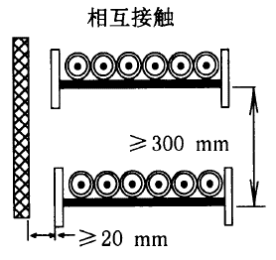 | 1 | 1 | 0.97 | 0.96 | 水平排列三根电缆
梯架和线夹等 | 相互接触 |  | 2 | 0.98 | 0.93 | 0.89 | 水平排列三根电缆
梯架和线夹等 | 相互接触 |  | 3 | 0.97 | 0.9 | 0.86 | 水平排列三根电缆
水平安装的有孔托盘 | 有间距 | 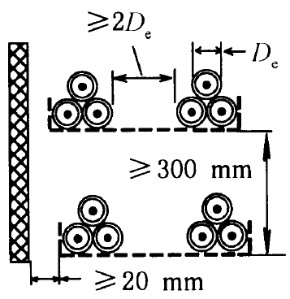 | 1 | 1 | 0.98 | 0.96 | 三角形排列的三根电缆
水平安装的有孔托盘 | 有间距 |  | 2 | 0.97 | 0.93 | 0.89 | 三角形排列的三根电缆
水平安装的有孔托盘 | 有间距 |  | 3 | 0.96 | 0.92 | 0.86 | 三角形排列的三根电缆
垂直安装的有孔托盘 | 有间距 | 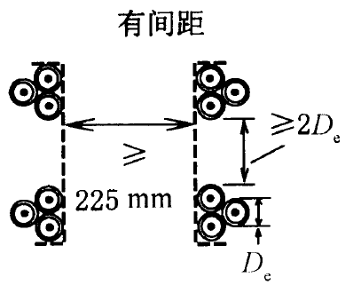 | 1 | 1 | 0.91 | 0.89 | 三角形排列的三根电缆
垂直安装的有孔托盘 | 有间距 |  | 2 | 1 | 0.9 | 0.86 | 三角形排列的三根电缆
梯架和线夹等 | 有间距 | 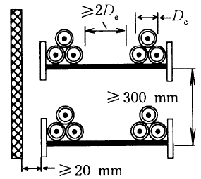 | 1 | 1 | 1 | 1 | 三角形排列的三根电缆
梯架和线夹等 | 有间距 |  | 2 | 0.97 | 0.95 | 0.93 | 三角形排列的三根电缆
梯架和线夹等 | 有间距 |  | 3 | 0.96 | 0.9 |  | 三角形排列的三根电缆

